상품제안서
모나미 오클락 3+1멀티펜 (0.7) | 상품코드: S27435

 |  |  |  |  |  |  | 02-713-8555 | www.synergygift.co.kr
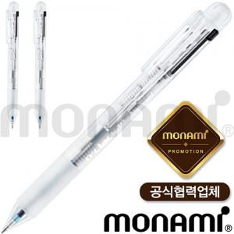 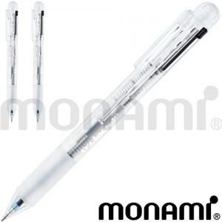

【상세/제작정보】 | <p><span style="font-size: 14pt;">※배송비 별도(박스당 4,000원 부가세별도)</span>&nbsp;</p>

【인쇄/포장옵션】 | 실크 / OPP(비닐)

【공급단가】 | 수량 | 100~ | 300~ | 500~ | 1,000~ | 3,000~
*VAT별도 | 단가 | 4,710원 | 4,530원 | 4,360원 | 4,180원 | 4,080원

【상품 URL】 | https://www.synergygift.co.kr:443/src/goods_detail.php?gdno=27435

